Home
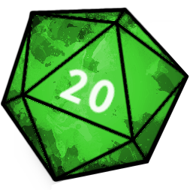
Planilha de Preços de Livros de RPG - Black Friday 2020!

A Planilha de Preços de Livros de RPG apresenta o preço de mais de 1000 livros, comparados em mais de 20 lojas diferentes. Com ela, você tem a garantia de que está comprando seu livro desejado com o melhor preço praticado no mercado! Nós a atualizamos com os livros mais recentes de RPG, incluindo todos os livros de D&D lançados pela Galápagos Jogos, os últimos lançamentos de Pathfinder Segunda Edição e Starfinder, entre outros jogos. Essa planilha apresenta comparativos com a coleta de preços realizada em 13/11: dessa forma, você saberá se o preço aumentou ou diminuiu - o que te impedirá de cair nas famigeradas "black fraude". Não se esqueça de nos acompanhar em nossas redes sociais. É por lá que compartilhamos as principais promoções :D

 |  | Legendas
 |  |  | Livro em português
 |  |  | Preço do livro aumentou em comparação com 13/11




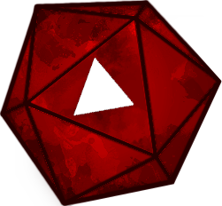
 |  |  | Preço do livro diminuiu em comparação com 13/11

 |  | Cupons listados na aba da loja!

 | Troque os sistemas usando as abas abaixo

